List1
Jméno svěřence:
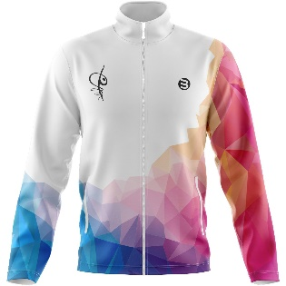
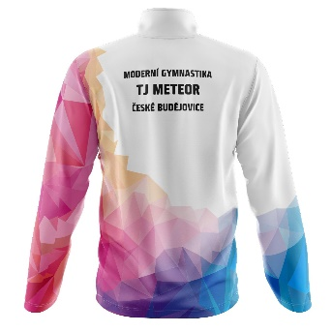
 | Tepláková mikina
 | Velikost:
 | Výška:
 | Počet ks:
 | Cena za ks: | 1000
 | Cena celkem: | 0

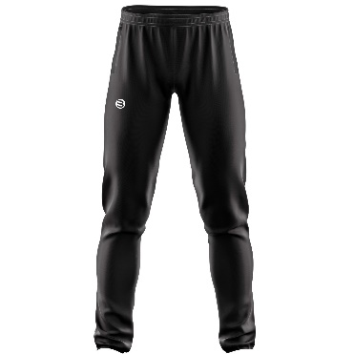
 | Tepláky
 | Velikost:
 | Výška:
 | Počet ks:
 | Cena za ks: | 550
 | Cena celkem: | 0

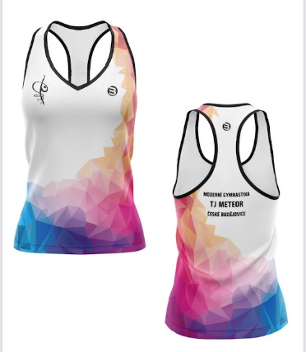
 | Tílko světlé | (závody)
 | Velikost:
 | Výška:
 | Počet ks:
 | Cena za ks: | 500
 | Cena celkem: | 0

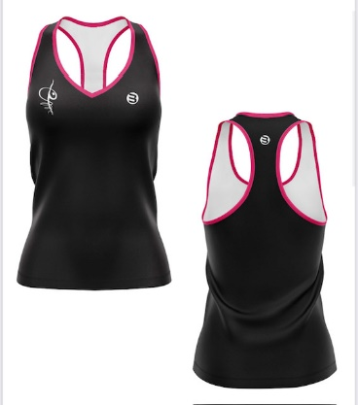
 | Tílko tmavé | (trénink)
 | Velikost:
 | Výška:
 | Počet ks:
 | Cena za ks: | 500
 | Cena celkem: | 0

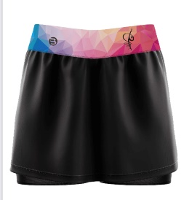
 | Sukně tmavá + šortky
 | Velikost:
 | Výška:
 | Počet ks:
 | Cena za ks: | 690
 | Cena celkem: | 0

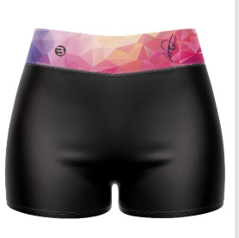
 | Kraťasy extra krátké
 | Velikost:
 | Výška:
 | Počet ks:
 | Cena za ks: | 400
 | Cena celkem: | 0
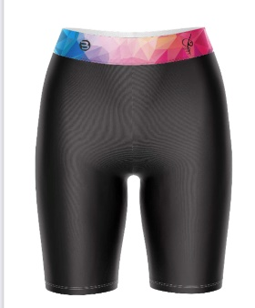
 | Elastické kraťasy
 | Velikost:
 | Výška:
 | Počet ks:
 | Cena za ks: | 470
 | Cena celkem: | 0

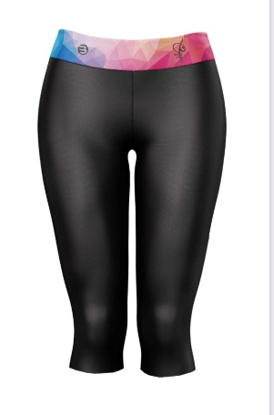
 | Elastické kalhoty 3/4
 | Velikost:
 | Výška:
 | Počet ks:
 | Cena za ks: | 550
 | Cena celkem: | 0

 | Elastické kalhoty dlouhé
 | Velikost:
 | Výška:
 | Počet ks:
 | Cena za ks: | 650
 | Cena celkem: | 0

Jméno svěřence a podpis rodiče: | Celkem k platbě: | 0

